供應商與金額
列標籤 | 金額 | 供應商 | 金額
一心 | 42021 | 記成 | 153694 | 12.15%
力錦 | 22391 | 義美美 | 145385 | 11.49%
大鈺 | 5379 | 玉成 | 117988 | 9.33%
小坊 | 20144 | 正一 | 106464 | 8.42%
小陽堂 | 48232 | 涵合 | 65628 | 5.19%
小噹 | 38654 | 百達 | 61594 | 4.87%
日日通 | 10222 | 宏仁 | 50258 | 3.97%
日正 | 24993 | 小陽堂 | 48232 | 3.81%
正一 | 106464 | 康堡 | 46245 | 3.66%
玉成 | 117988 | 德級 | 42716 | 3.38%
生活妙 | 41956 | 一心 | 42021 | 3.32%
光權 | 31169 | 生活妙 | 41956 | 3.32%
百達 | 61594 | 小噹 | 38654 | 3.06%
利利 | 28446 | 桶一 | 32211 | 2.55%
宏仁 | 50258 | 光權 | 31169 | 2.46%
佳佳 | 22159 | 為全 | 30526 | 2.41%
東黃海 | 13426 | 利利 | 28446 | 2.25%
金美蘭 | 4509 | 普三 | 26592 | 2.10%
為全 | 30526 | 日正 | 24993 | 1.98%
記成 | 153694 | 力錦 | 22391 | 1.77%
康堡 | 46245 | 佳佳 | 22159 | 1.75%
掬花 | 11725 | 小坊 | 20144 | 1.59%
桶一 | 32211 | 德菖 | 14737 | 1.17%
涵合 | 65628 | 東黃海 | 13426 | 1.06%
普三 | 26592 | 掬花 | 11725 | 0.93%
順成 | 5330 | 日日通 | 10222 | 0.81%
義美美 | 145385 | 大鈺 | 5379 | 0.43%
德級 | 42716 | 順成 | 5330 | 0.42%
德菖 | 14737 | 金美蘭 | 4509 | 0.36%
總計 | 1264794 |  | 1264794 | 100%

年份與金額
列標籤 | 金額 | 月份 | 金額
2002年 7月 | 27696 | 2002年 7月 | 27696
2002年 8月 | 25484 | 2002年 8月 | 25484
2002年 9月 | 26385 | 2002年 9月 | 26385
2002年 10月 | 37517 | 2002年 10月 | 37517
2002年 11月 | 45600 | 2002年 11月 | 45600
2002年 12月 | 45238 | 2002年 12月 | 45238
2003年 1月 | 61257 | 2003年 1月 | 61257
2003年 2月 | 38486 | 2003年 2月 | 38486
2003年 3月 | 38547 | 2003年 3月 | 38547
2003年 4月 | 53038 | 2003年 4月 | 53038
2003年 5月 | 53786 | 2003年 5月 | 53786
2003年 6月 | 36365 | 2003年 6月 | 36365
2003年 7月 | 51023 | 2003年 7月 | 51023
2003年 8月 | 47295 | 2003年 8月 | 47295
2003年 9月 | 55633 | 2003年 9月 | 55633
2003年 10月 | 66753 | 2003年 10月 | 66753
2003年 11月 | 43536 | 2003年 11月 | 43536
2003年 12月 | 71406 | 2003年 12月 | 71406
2004年 1月 | 94231 | 2004年 1月 | 94231
2004年 2月 | 99424 | 2004年 2月 | 99424
2004年 3月 | 104865 | 2004年 3月 | 104865
2004年 4月 | 122890 | 2004年 4月 | 122890
2004年 5月 | 18339 | 2004年 5月 | 18339
總計 | 1264794

工作表2
 | 2002年 | 2003年 | 2004年
1月 |  | 61257 | 94231
2月 |  | 38486 | 99424
3月 |  | 38547 | 104865
4月 |  | 53038 | 122890
5月 |  | 53786 | 18339
6月 |  | 36365
7月 | 27696 | 51023
8月 | 25484 | 47295
9月 | 26385 | 55633
10月 | 37517 | 66753
11月 | 45600 | 43536
12月 | 45238 | 71406
金額 | 欄標籤 |  |  |  | 列標籤 | 2002年 | 2003年 | 2004年
列標籤 | 2002年 | 2003年 | 2004年 | 總計 | 1月 |  | 61257 | 94231
1月 |  | 61257 | 94231 | 155488 | 2月 |  | 38486 | 99424
2月 |  | 38486 | 99424 | 137910 | 3月 |  | 38547 | 104865
3月 |  | 38547 | 104865 | 143412 | 4月 |  | 53038 | 122890
4月 |  | 53038 | 122890 | 175928 | 5月 |  | 53786 | 18339
5月 |  | 53786 | 18339 | 72125 | 6月 |  | 36365
6月 |  | 36365 |  | 36365 | 7月 | 27696 | 51023
7月 | 27696 | 51023 |  | 78719 | 8月 | 25484 | 47295
8月 | 25484 | 47295 |  | 72779 | 9月 | 26385 | 55633
9月 | 26385 | 55633 |  | 82018 | 10月 | 37517 | 66753
10月 | 37517 | 66753 |  | 104270 | 11月 | 45600 | 43536
11月 | 45600 | 43536 |  | 89136 | 12月 | 45238 | 71406
12月 | 45238 | 71406 |  | 116644
總計 | 207920 | 617125 | 439749 | 1264794

工作表4
訂單數 | 欄標籤 |  |  |  | 供應商 | 2002年 | 2003年 | 2004年
列標籤 | 2002年 | 2003年 | 2004年 | 總計 | 一心 | 14 | 40 | 24
一心 | 14 | 40 | 24 | 78 | 力錦 | 13 | 28 | 23
力錦 | 13 | 28 | 23 | 64 | 大鈺 | 4 | 7 | 6
大鈺 | 4 | 7 | 6 | 17 | 小坊 | 10 | 28 | 12
小坊 | 10 | 28 | 12 | 50 | 小陽堂 | 25 | 45 | 26
小陽堂 | 25 | 45 | 26 | 96 | 小噹 | 9 | 28 | 20
小噹 | 9 | 28 | 20 | 57 | 日日通 | 5 | 22 | 13
日日通 | 5 | 22 | 13 | 40 | 日正 | 5 | 28 | 18
日正 | 5 | 28 | 18 | 51 | 正一 | 28 | 73 | 52
正一 | 28 | 73 | 52 | 153 | 玉成 | 21 | 51 | 32
玉成 | 21 | 51 | 32 | 104 | 生活妙 | 6 | 16 | 29
生活妙 | 6 | 16 | 29 | 51 | 光權 | 18 | 34 | 15
光權 | 18 | 34 | 15 | 67 | 百達 | 11 | 34 | 26
百達 | 11 | 34 | 26 | 71 | 利利 | 13 | 32 | 24
利利 | 13 | 32 | 24 | 69 | 宏仁 | 13 | 40 | 19
宏仁 | 13 | 40 | 19 | 72 | 佳佳 | 15 | 38 | 16
佳佳 | 15 | 38 | 16 | 69 | 東黃海 | 7 | 16 | 9
東黃海 | 7 | 16 | 9 | 32 | 金美蘭 | 11 | 19 | 21
金美蘭 | 11 | 19 | 21 | 51 | 為全 | 9 | 29 | 13
為全 | 9 | 29 | 13 | 51 | 記成 | 13 | 23 | 17
記成 | 13 | 23 | 17 | 53 | 康堡 | 24 | 61 | 38
康堡 | 24 | 61 | 38 | 123 | 掬花 | 4 | 19 | 11
掬花 | 4 | 19 | 11 | 34 | 桶一 | 15 | 39 | 37
桶一 | 15 | 39 | 37 | 91 | 涵合 | 15 | 47 | 33
涵合 | 15 | 47 | 33 | 95 | 普三 | 14 | 46 | 27
普三 | 14 | 46 | 27 | 87 | 順成 | 1 | 20 | 6
順成 | 1 | 20 | 6 | 27 | 義美美 | 28 | 79 | 54
義美美 | 28 | 79 | 54 | 161 | 德級 | 24 | 52 | 23
德級 | 24 | 52 | 23 | 99 | 德菖 | 12 | 30 | 24
德菖 | 12 | 30 | 24 | 66
總計 | 152 | 408 | 270 | 830

列標籤 | 訂單數
2002年 | 152
2003年 | 408
2004年 | 270
總計 | 830

工作表5
年 | 2003年

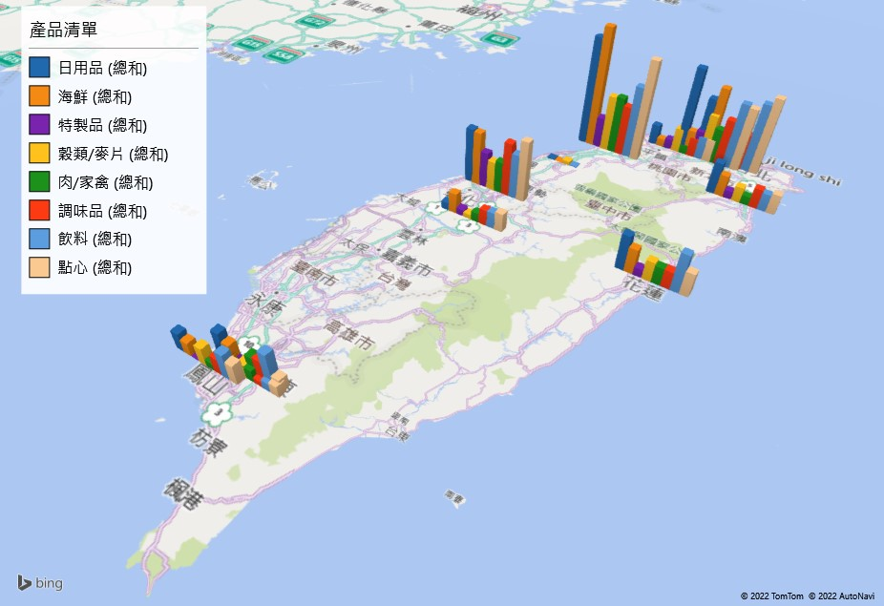
數量 | 欄標籤
縣市 | 飲料 | 調味品 | 點心 | 日用品 | 穀類/麥片 | 肉/家禽 | 特製品 | 海鮮 | 總計
台中市 | 429 | 514 | 584 | 522 | 279 | 302 | 340 | 509 | 3479
台北市 | 662 | 341 | 743 | 572 | 373 | 212 | 297 | 695 | 3895
台北縣 | 634 | 450 | 615 | 835 | 447 | 337 | 262 | 240 | 3820
宜蘭市 | 167 | 189 | 192 | 304 | 145 | 83 | 76 | 205 | 1361
花蓮市 | 373 | 167 | 228 | 335 | 187 | 165 | 78 | 239 | 1772
南投縣 | 154 | 148 | 177 | 70 | 42 | 86 | 60 | 190 | 927
屏東市 | 82 | 52 | 105 | 74 | 111 | 113 | 30 | 78 | 645
屏東縣 | 326 | 216 | 124 | 253 | 95 | 194 | 40 | 178 | 1426
苗栗縣 | 10 |  |  | 10 | 33 |  |  | 1 | 54
桃園縣 | 219 | 181 | 216 | 192 | 227 | 84 | 96 | 74 | 1289
高雄市 | 244 | 154 | 185 | 175 | 163 | 64 | 7 | 127 | 1119
新竹市 | 696 | 483 | 968 | 1032 | 534 | 549 | 297 | 1143 | 5702
總計 | 3996 | 2895 | 4137 | 4374 | 2636 | 2189 | 1583 | 3679 | 25489

縣市 | 飲料 | 調味品 | 點心 | 日用品 | 穀類/麥片 | 肉/家禽 | 特製品 | 海鮮
台中市 | 429 | 514 | 584 | 522 | 279 | 302 | 340 | 509
台北市 | 662 | 341 | 743 | 572 | 373 | 212 | 297 | 695
台北縣 | 634 | 450 | 615 | 835 | 447 | 337 | 262 | 240
宜蘭市 | 167 | 189 | 192 | 304 | 145 | 83 | 76 | 205
花蓮市 | 373 | 167 | 228 | 335 | 187 | 165 | 78 | 239
南投縣 | 154 | 148 | 177 | 70 | 42 | 86 | 60 | 190
屏東市 | 82 | 52 | 105 | 74 | 111 | 113 | 30 | 78
屏東縣 | 326 | 216 | 124 | 253 | 95 | 194 | 40 | 178
苗栗縣 | 10 |  |  | 10 | 33 |  |  | 1
桃園縣 | 219 | 181 | 216 | 192 | 227 | 84 | 96 | 74
高雄市 | 244 | 154 | 185 | 175 | 163 | 64 | 7 | 127
新竹市 | 696 | 483 | 968 | 1032 | 534 | 549 | 297 | 1143

